国民健康保険料 印刷
 | 78. 国民健康保険料（税）（１人当たり調定額）

 | 時点 2018(H30)年度（毎年） |  |  |  |  |  | 平 均 値 |  |  | 95,568
 | 単位 円，人 |  |  |  |  |  | 標準偏差 |  |  | 7,372
 | 市町村名 | 指標 | 順位 |  | 被保険者数 | 市町村名 | 指標 | 順位 |  | 被保険者数

 | 千葉県 | 94,422 |  | － | 1,460,503 | 八街市 | 96,999 |  | 23 | 21,383
 | 千葉市 | 98,114 |  | 17 | 204,559 | 印西市 | 104,963 |  | 8 | 19,716
 | 銚子市 | 107,770 |  | 3 | 19,055 | 白井市 | 104,072 |  | 9 | 14,196
 | 市川市 | 93,717 |  | 31 | 99,971 | 富里市 | 92,195 |  | 36 | 14,953
 | 船橋市 | 90,279 |  | 45 | 129,208 | 南房総市 | 82,303 |  | 51 | 12,095
 | 館山市 | 84,940 |  | 50 | 13,729 | 匝瑳市 | 105,897 |  | 6 | 11,402
 | 木更津市 | 97,587 |  | 20 | 30,713 | 香取市 | 95,822 |  | 26 | 22,217
 | 松戸市 | 97,463 |  | 21 | 111,982 | 山武市 | 89,874 |  | 46 | 16,712
 | 野田市 | 91,806 |  | 37 | 40,507 | いすみ市 | 87,430 |  | 49 | 12,219
 | 茂原市 | 95,555 |  | 27 | 23,231 | 大網白里市 | 90,352 |  | 44 | 13,528
 | 成田市 | 88,304 |  | 47 | 30,494 | 酒々井町 | 96,897 |  | 24 | 5,209
 | 佐倉市 | 92,618 |  | 35 | 42,336 | 栄町 | 96,481 |  | 25 | 5,993
 | 東金市 | 95,144 |  | 28 | 17,408 | 神崎町 | 107,611 |  | 4 | 1,674
 | 旭市 | 103,202 |  | 12 | 20,874 | 多古町 | 113,483 |  | 1 | 4,576
 | 習志野市 | 97,954 |  | 18 | 31,528 | 東庄町 | 103,223 |  | 11 | 4,360
 | 柏市 | 98,259 |  | 15 | 92,064 | 九十九里町 | 81,415 |  | 52 | 5,046
 | 勝浦市 | 90,609 |  | 42 | 5,486 | 芝山町 | 109,736 |  | 2 | 2,313
 | 市原市 | 98,814 |  | 14 | 66,777 | 横芝光町 | 97,774 |  | 19 | 7,191
 | 流山市 | 100,254 |  | 13 | 35,744 | 一宮町 | 98,196 |  | 16 | 3,683
 | 八千代市 | 104,998 |  | 7 | 38,979 | 睦沢町 | 94,752 |  | 29 | 2,034
 | 我孫子市 | 91,064 |  | 39 | 30,064 | 長生村 | 88,070 |  | 48 | 3,917
 | 鴨川市 | 92,804 |  | 32 | 9,017 | 白子町 | 90,472 |  | 43 | 3,620
 | 鎌ケ谷市 | 92,755 |  | 33 | 25,927 | 長柄町 | 97,183 |  | 22 | 2,141
 | 君津市 | 94,568 |  | 30 | 19,908 | 長南町 | 103,697 |  | 10 | 2,280
 | 富津市 | 91,119 |  | 38 | 12,171 | 大多喜町 | 92,723 |  | 34 | 2,683
 | 浦安市 | 106,045 |  | 5 | 28,869 | 御宿町 | 81,108 |  | 53 | 2,617
 | 四街道市 | 90,962 |  | 41 | 22,082 | 鋸南町 | 80,269 |  | 54 | 2,411
 | 袖ケ浦市 | 90,986 |  | 40 | 14,380

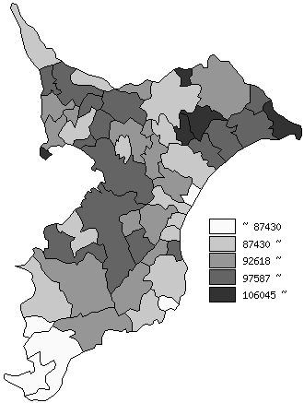
 | 千葉県の推移
 | 被保険者数(右軸) | 指標
平成26年度 | 1756896 | 95606
平成27年度 | 1698545 | 95503
平成28年度 | 1614153 | 96549
平成29年度 | 1534275 | 98545
平成30年度 | 1460503 | 94422

《摘 要》 ・資料出所 保険指導課

